水道光熱使用量
３．水道光熱使用量 |  |  | （電気：毎月18日 水道：奇数月10日） |  |  |  |  |  |  | 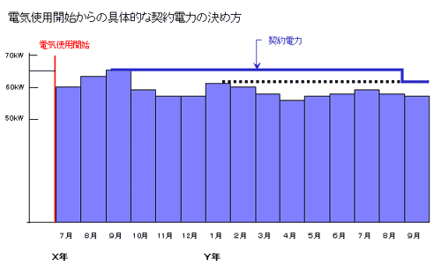 紀尾井町ＰＲＥＸの契約電力について 当ビルは実量制で契約電力が決定しております。 実量制の契約電力は、当月を含む過去１年間の各月の最大需要電力（デマンド値）のうちで最も大きい値となります。 ただし、電気使用開始から１年間の各月の契約電力は、電気使用開始月からその月までの最大需要電力 のうち最も大きい値となります。 ※最大需要電力（デマンド値）は３０分毎の平均使用電力のうち、月間で最も大きい値を最大需要電力といいます。この値は、同時にお使いになる負荷設備が多いほど、大きくなります。 電気料金の計算方法 毎月の電気料金は、契約電力にもとづいて計算された基本料金と、使用電力量によって計算された電力量料金に、 再生可能エネルギー発電促進賦課金を加えたものになります。 電力量料金は、燃料費の変動に応じて、燃料費調整額を加算あるいは差し引いて計算します。 電気料金の計算式 基本料金 基本料金単価(税込)×契約電力×(185－力率)/100 電力量料金 電力量料金単価(税込)×使用電力量±燃料費調整額 合計 基本料金＋電力量料金＋再生可能エネルギー発電促進賦課金

【水道使用量】 |  |  |  | 【電気使用量】
 | 前年度使用量 | 本年度使用量 | 対前年比 |  | 前年度使用量 | 本年度使用量 | 対前年比 | 最大需要電力 （デマンド値） | 入力用
2023-04-01 | 102m3 | 89m3 | 87.3% | 2023-04-01 | 26,055ｋWh | 21,485ｋWh | 82.5% | 86.4ｋW | 0.144
5月 | 75m3 |  | 0.0% | 5月 | 20,305ｋWh |  | 0.0%
6月 | 88m3 |  | 0.0% | 6月 | 23,121ｋWh |  | 0.0%
7月 | 82m3 |  | 0.0% | 7月 | 30,180ｋWh |  | 0.0%
8月 | 76m3 |  | 0.0% | 8月 | 33,277ｋWh |  | 0.0%
9月 | 75m3 |  | 0.0% | 9月 | 28,586ｋWh |  | 0.0%
10月 | 70m3 |  | 0.0% | 10月 | 20,904ｋWh |  | 0.0%
11月 | 101m3 |  | 0.0% | 11月 | 22,934ｋWh |  | 0.0%
12月 | 100m3 |  | 0.0% | 12月 | 26,490ｋWh |  | 0.0%
2024-01-01 | 87m3 |  | 0.0% | 2024-01-01 | 30,211ｋWh |  | 0.0%
2月 | 116m3 |  | 0.0% | 2月 | 40,175ｋWh |  | 0.0%
3月 | 99m3 |  | 0.0% | 3月 | 26,136ｋWh |  | 0.0%
検針月累計 | 102m3 | 89m3 | 87.3% | 検針月累計 | 26,055ｋWh | 21,485ｋWh | 82.5%

備 考：

